Use Case 5
Caso de Uso (5) Feature (1)
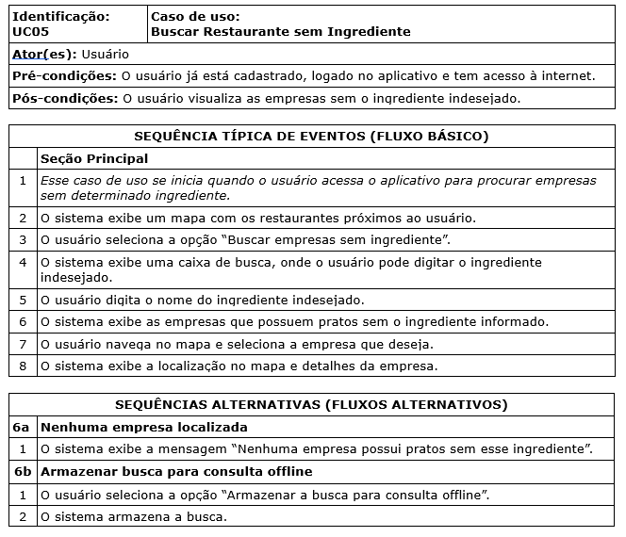

 | Atributos de Qualidade (indique sua justificativa abaixo para cada atributo)
Atômico |  | O caso de uso poderia ser divido entre o requisito que faz a busca e o que mostra a localização no mapa.
Completo |  | O caso de uso traz informações suficientes para o desenvolvimento da atividade e por isto é completo.
Consistente |  | O caso de uso é consistente pois está alinhado com a necessidade dos stakeholders.
Conciso |  | O cso de uso é conciso pois não necessita de informações externas.
Estimável |  | O caso de uso é estimável pois é possível determinar a quantidade de horas de trabalho para cada atividade.
Entendível |  | O caso de uso é entendível pois é possível entender claramente o que está sendo solicitado.
Factível |  | O caso de uso é factível pois não oferece risco ao orçamento.
Indepentente |  | O caso de uso é independente dos demais e pode ser desenvolvido independentemente, embora acredite que deveria ser dividido em 2.
Negociável |  | O caso de uso é negociável pois trata da essência do requisito e não de detalhes da implementação.
Não Ambíguo |  | O caso de uso está claramente definido, portanto não é ambíguo em relação a outros casos de uso.
Prioritizável |  | É possível determinar a prioridade do caso de uso em relação aos outros.
Pequeno |  | O caso de não me parece ser pequeno, visto que ao meu ver está contemplando duas funcionalidades diferentes.
Testável |  | É possível testar o caso de uso, se está mostrando corretamente o estabelecimento no mapa e se o estabelecimento possui pratos sem o ingrediente.
Valioso |  | O caso de uso me parece valioso para o cliente pois trata da atividade objetivo do aplicativo.

Use Case 6
Caso de Uso (6) Feature (2)
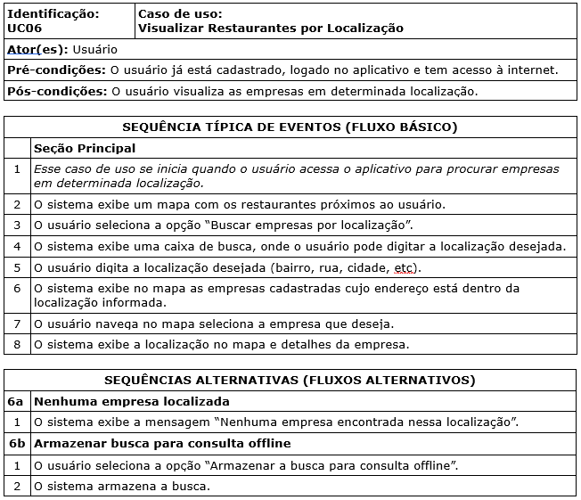

 | Atributos de Qualidade (indique sua justificativa abaixo para cada atributo)
Atômico |  | O caso de uso poderia ser divido em pesquisa e armazenamento de localização.
Completo |  | O caso de uso não aparenta estar completo pois não traz mais informações de como armazenar a busca.
Consistente |  | O caso de uso é consistente pois está alinhado com as necessidades dos stakeholders.
Conciso |  | O caso de uso não parece ser consido pois aparentemente necessita de mais informações sobre o armazenamento da busca.
Estimável |  | O caso de uso não parece ser estimável devido a falta de informações sobre o armazenamento da busca.
Entendível |  | O caso de uso é entendível pois utiliza uma terminologia facilmente compreendível.
Factível |  | Embora o caso de uso não pareça estar completo, é factível em termos de orçamento e cronograma.
Indepentente |  | O caso de uso é independente pois é possível ser entendido sem necessidade de outro requisito.
Negociável |  | O caso de uso é negociável pois capta a essência do requisito não entrando no detalhe.
Não Ambíguo |  | O caso de uso não é ambíguo pois está claramente definido.
Prioritizável |  | O caso de uso é prioritizável pois é possível identificar a prioridade de desenvolvimento do requisito.
Pequeno |  | O caso de uso não aparenta ser pequeno pois poderia ser divido em 2.
Testável |  | O caso de uso não aparenta ser testável pois como estão faltando algumas informações sobre o armazenamento da busca falta informações de como testar este requisito.
Valioso |  | O caso de uso é valioso para o cliente por se tratar de uma das atividades objetivo da aplicação.

Use Case 4
Caso de Uso (4) Feature (3)

 |  | 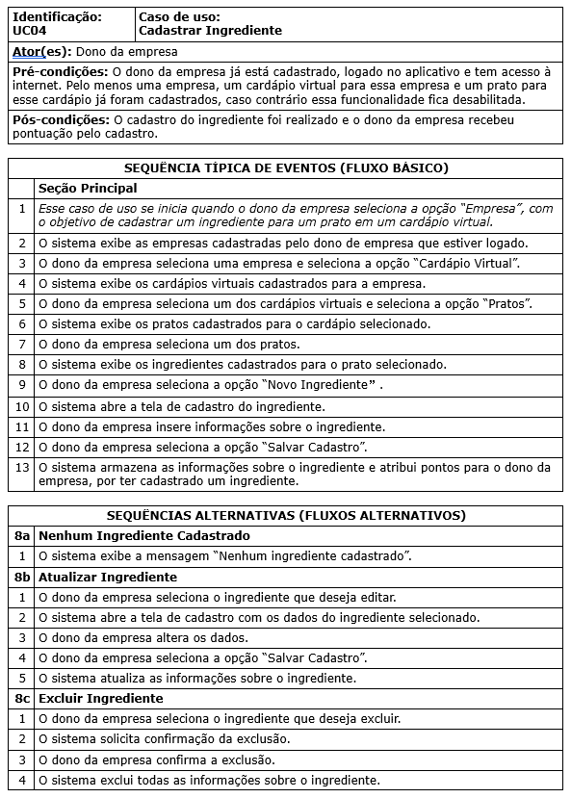
 | Atributos de Qualidade (indique sua justificativa abaixo para cada atributo)
Atômico |  | O caso de uso não pode ser divido pois trata detalhadamente de apenas um requisito.
Completo |  | O caso de uso é completo pois apresenta todas as informações necessárias para o desenvolvimento do requisito.
Consistente |  | O caso de uso é consistente com o restante dos requisitos e necessidades do cliente.
Conciso |  | O caso de uso é conciso pois não necessita de informações externas.
Estimável |  | O caso de uso é estimável pois é possível determinar a quantidade de tempo para realizar.
Entendível |  | O caso de uso é entendível pois explica detalhadamente o que deve ser feito.
Factível |  | O caso de uso é factível de acordo com orçamento e cronograma.
Indepentente |  | O caso de uso é independente dos demais requisitos.
Negociável |  | O caso de uso não aparenta ser negociável, visto que descreve em um bom nível de detalhe o que deve ser feito.
Não Ambíguo |  | O caso de uso não é ambíguo com outros requisitos pois está claramente definido.
Prioritizável |  | O caso de uso é prioritizável pois é possível identificar a sua prioridade e requisitos em relação a outros requisitos.
Pequeno |  | O caso de uso é pequeno pois trata de apenas um requisito.
Testável |  | O caso de uso é testável pois é possível verificar se a funcionalidade foi atendida completamente.
Valioso |  | O caso de uso é valioso para o cliente uma vez que permite que o estabelecimento cadastre os ingredientes que serão a base da decisão de ir ou não ao restaurante.

Use Case 9
Caso de Uso (9) Feature (6)
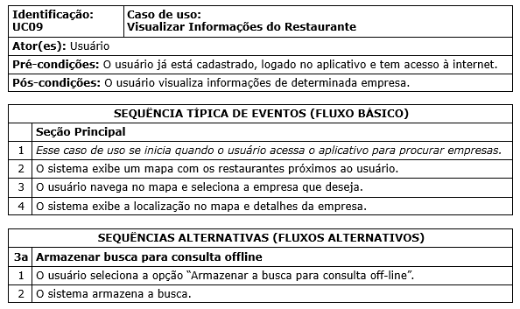

 | Atributos de Qualidade (indique sua justificativa abaixo para cada atributo)
Atômico |  | O caso de uso poderia ser divido em visualização das informações e armazenamento da consulta.
Completo |  | O caso de uso não parece completo pois não tem detalhes de como armazenar a consulta.
Consistente |  | O caso de uso pode ser considerado consistente pois está alinhado com as necessidades do cliente.
Conciso |  | O caso de uso pode ser considerado consido pois não precisa de informações externas para entendimento.
Estimável |  | O caso de uso é considerado estimável pois é possível estimar a quantidade de trabalho necessária para a realização.
Entendível |  | O caso de uso utiliza a terminologia adequada ao entendimento do cliente.
Factível |  | O caso de uso é factível de acordo com orçamento e cronograma.
Indepentente |  | O caso de uso é independente pois pode ser interpretado isoladamente dos outros requisitos.
Negociável |  | O caso de uso é negociável pois não entra no detalhe de como desenvolver o requisito.
Não Ambíguo |  | O caso de uso é não ambíguo pois está definido claramente independente de outros casos de uso.
Prioritizável |  | O caso de uso é prioritizável pois pode-se priorizar o desenvolvimento em relação a outros casos de uso.
Pequeno |  | O caso de uso é pequeno pois trata somente de uma funcionalidade.
Testável |  | O caso de uso é testável pois é possível testar se o sistema está apresentando a informação corretamente.
Valioso |  | O caso de uso é valioso para o cliente pois trata de uma das funções do aplicativo que será utilizada pelo cliente.

Use Case 2
Caso de Uso (2) Feature (11)
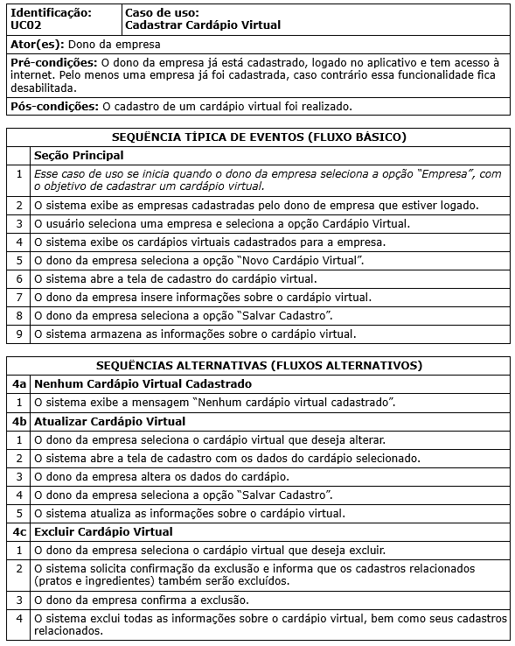

 | Atributos de Qualidade (indique sua justificativa abaixo para cada atributo)
Atômico |  | O caso de uso não pode ser dividido pois trata de uma operação de inserir e editar itens, que devem permanecer juntos.
Completo |  | O caso de uso é completo pois contém todas as informações necessárias de criação, edição e exclusão para que seja desenvolvido.
Consistente |  | O caso de uso é consistente pois está alinhado com a necessidade de cadastrar o cardápio virtual.
Conciso |  | O caso de uso é consiso pois não são necessárias informações externas ao cadastro.
Estimável |  | O caso de uso é estimável pois é possível ajudar a estimativa de tempo do requisito.
Entendível |  | O caso é entendível pois utiliza uma linguagem entendível pelo cliente.
Factível |  | O caso de uso é factível pois é possível de ser executado.
Indepentente |  | O caso de uso é independente pois pode ser isolado do restante dos requisitos.
Negociável |  | O caso de uso é negociável pois capta a essência do cadastro de cardápios e não entra em detalhes de como tem que ser feito.
Não Ambíguo |  | O caso de uso é não ambíguo pois está claramente definido.
Prioritizável |  | O caso de uso é priorizável pois é possível identificar a sua prioridade em relação aos outros casos de uso.
Pequeno |  | O caso de uso é pequeno pois trata de cadastro e edição de uma funcionalidade.
Testável |  | O caso de uso é testável pois é possível verificar que o cadastro foi bem elaborado e atende completamente ao requisito.
Valioso |  | O caso de uso é valioso pois trata de uma função importante para o usuário e para a empresa, que é o cadastro do cardápio que será pesquisado posteriormente.

Use Case 3
Caso de Uso (3) Feature (11)

 | 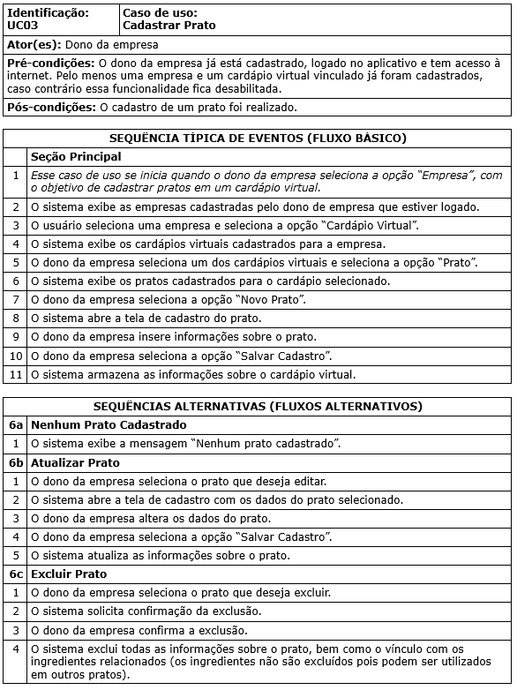
 | Atributos de Qualidade (indique sua justificativa abaixo para cada atributo)
Atômico |  | O caso de uso não pode ser dividido pois trata de apenas uma atividade de cadastrar o prato.
Completo |  | O caso de uso está completo pois trata de todas as atividades relacionadas ao cadastro de um prato.
Consistente |  | O caso de uso é consistente pois está alinhado com as necessidades do stakeholder.
Conciso |  | O caso de uso é conciso pois não é necessária nenhuma informação externa, além dos pré-requisitos definidos.
Estimável |  | O caso de uso é estimável pois é possivel estimar a quantidade necessária de tempo para desenvolver.
Entendível |  | O caso de uso é entendível pois está representado em uma linguagem facilmente interpretável pelo cliente.
Factível |  | O caso de uso é factível pois é razoável e possível de ser executado.
Indepentente
Negociável
Não Ambíguo
Prioritizável
Pequeno
Testável
Valioso

